画面フロー
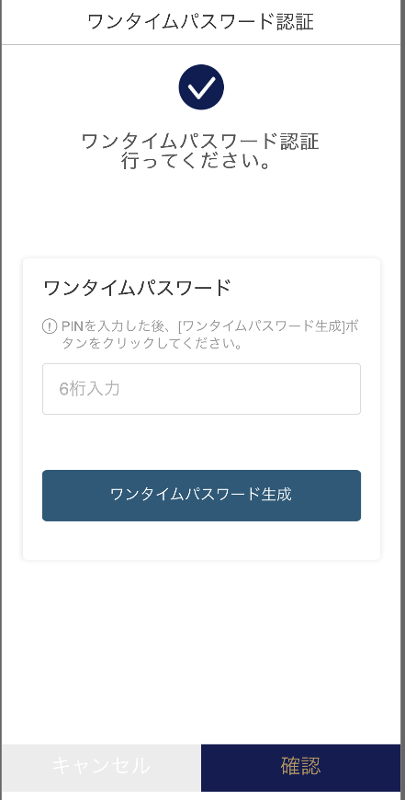 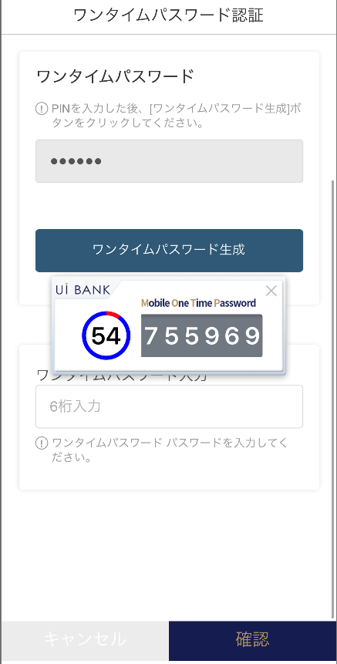  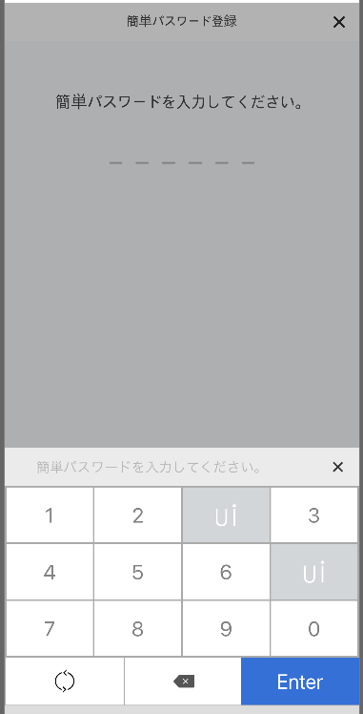 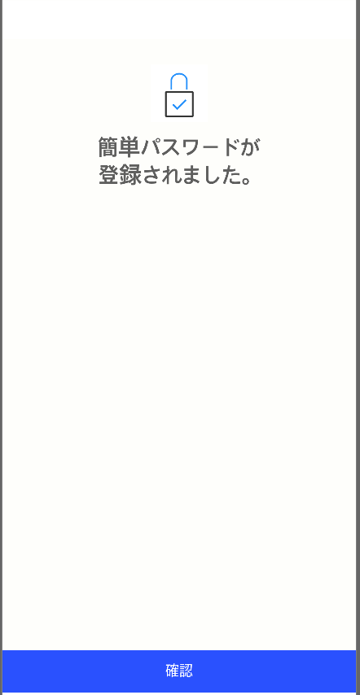 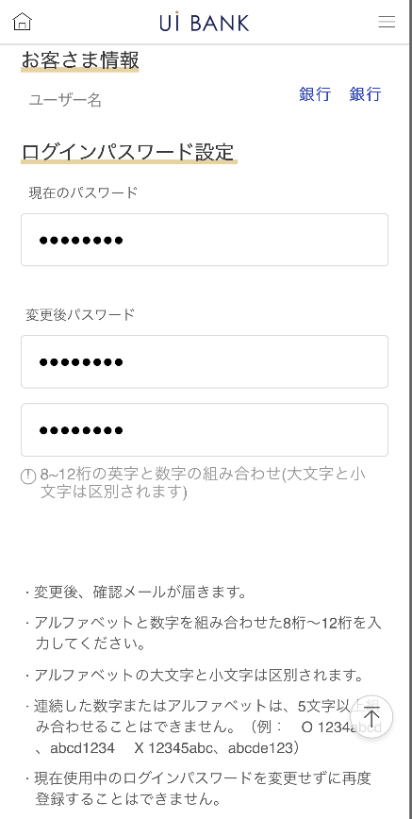 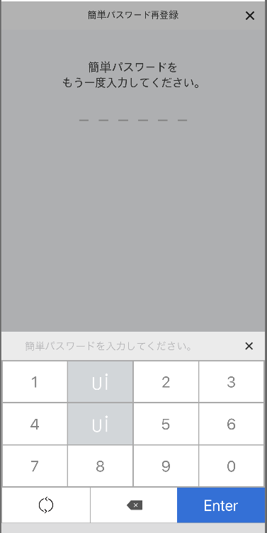  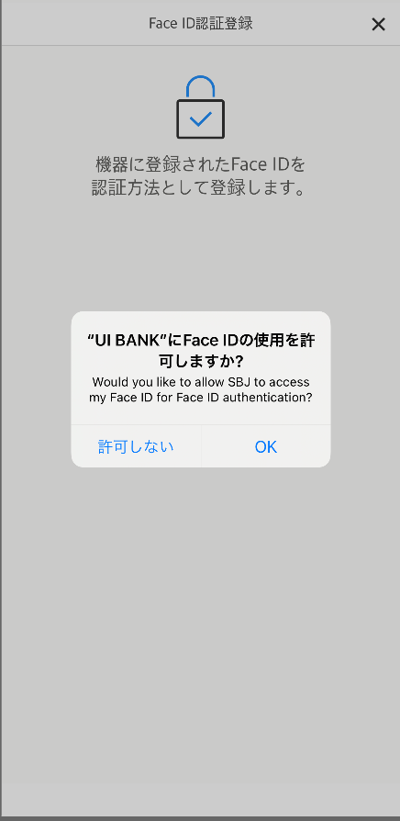
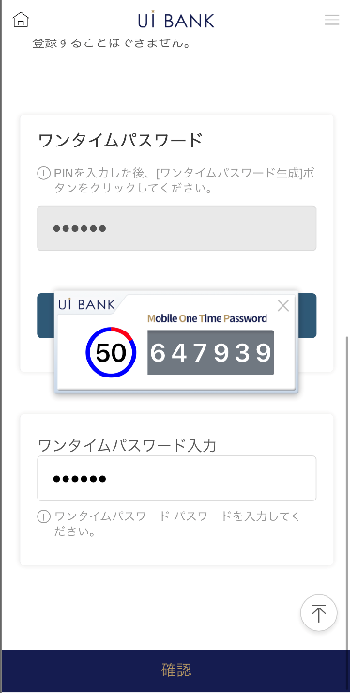
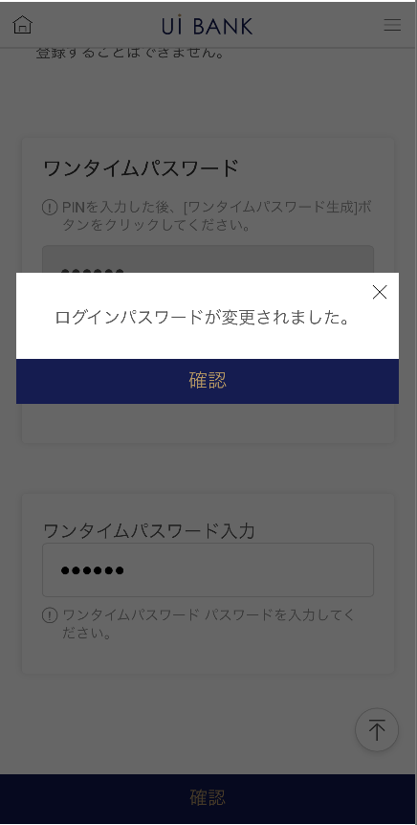
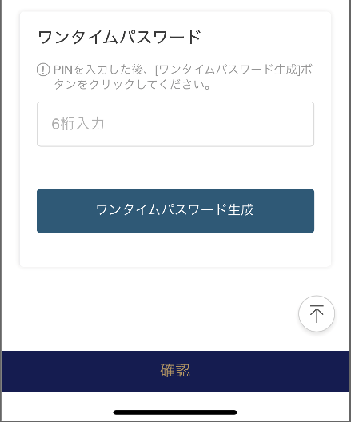
アプリ基本設計書 |  |  |  | 担当者 | きらぼし |  | 確認日

 |  |  |  |  | DNX | 武山 | 確認日 | 2021-04-28

画面コード | NATIVE M0330M00 | フロー名 | 環境設定/セキュリティ認証/ログイン方法設定

STEP1
STEP2
STEP3

NATIVE_1_画面レイアウト
アプリ基本設計書 |  |  |  |  |  |  |  |  | 担当者 | きらぼし |  |  | 確認日

 |  |  |  |  |  |  |  |  |  | DNX | 武山 |  | 確認日 | 2021-04-28

要件充足表No. | 45 | カテゴリ | App PKG | Lvel 1 | Lvel 2 | Lvel 3 |  | Lvel 4 | Lvel 5
 |  |  |  | モバイルアプリ | ログイン | ログイン機能

要件充足表No. | - | カテゴリ | AITHERPKG | Lvel 1 | Lvel 2 | Lvel 3 |  | Lvel 4 | Lvel 5
 |  |  |  | - | - | -

画面コード | NATIVE | 画面名 | 環境設定/セキュリティ認証/ログイン方法設定

画面レイアウト： |  |  |  |  |  |  | 画面説明：

 |  |  |  |  |  |  | - 設定を行いたいログイン方法について選択。 - 設定に先立ち、保安媒体認証を実施。 ※ なお、設定可能なログイン方法は以下4つを用意。 - お客さま番号/PWによるログイン (default) - 簡単パスワード(数字6桁)によるログイン - 指紋認証によるログイン(利用端末に依存) - Face IDによるログイン（利用端末に依存）

1
2
3
4
5
6
7
8
9

 |  |  |  |  |  |  | 項目説明

 |  |  |  |  |  |  | 項番 | 操作 | 選択肢/入力内容 |  |  | 備考 |  | AiTHERとの連携 (参照元データ)

 |  |  |  |  |  |  | 1 | － | 常時表示 |  |  | - |  | -
 |  |  |  |  |  |  | 2 | － | 常時表示 |  |  | - |  | -
 |  |  |  |  |  |  | 3 | － | 常時表示 |  |  | - |  | -
 |  |  |  |  |  |  | 4 | 入力 | PIN番号を入力 |  |  | - |  | -
 |  |  |  |  |  |  | 5 | クリック | - |  |  | 項番6を表示 |  | -
 |  |  |  |  |  |  | 6 | 表示 | - |  |  | - |  | -
 |  |  |  |  |  |  | 7 | 入力 | 項番6を入力 |  |  | - |  | -
 |  |  |  |  |  |  | 8 | クリック | - |  |  | 左画面に遷移 |  | -
 |  |  |  |  |  |  | 9 | クリック |  |  |  | M2098S04へ遷移 |  | -
 |  |  |  |  |  |  | 10
 |  |  |  |  |  |  | 11
 |  |  |  |  |  |  | 12
 |  |  |  |  |  |  | 13
 |  |  |  |  |  |  | 14
 |  |  |  |  |  |  | 15
 |  |  |  |  |  |  | きらぼし様コメント & デザイン変更コメント(要件定義書参照) |  |  |  |  |  |  | 対応確認
 |  |  |  |  |  |  | No. | 内容
 |  |  |  |  |  |  | 1 | 「指紋/Face ID認証」、「簡単パスワード」、「お客さま番号/パスワード」それぞれの文字・アイコンを大きくしたい。 |  |  |  |  |  | 項番1 対応済
 |  |  |  |  |  |  | 2 | ログイン方法の下部に説明文言を追加する。 （鉛筆記号は～、丸い矢印は～、ゴミ箱記号は～、等） |  |  |  |  |  | 項番1 対応予定
 |  |  |  |  |  |  | 3 | セキュリティ媒体認証→ワンタイムパスワード認証 に文言を変更したい。 |  |  |  |  |  | 項番2 対応済
 |  |  |  |  |  |  | 4 | 「モバイルOTP」「OTPパスワード」「Mobile One Time Password」等の表記を、すべて「ワンタイムパスワード」に統一したい。 |  |  |  |  |  | 項番3・5 対応済
 |  |  |  |  |  |  | 5 | キャンセル 確認 のフォントを大きくしたい。 |  |  |  |  |  | 対応7 対応済
 |  |  |  |  |  |  | 6
 |  |  |  |  |  |  | 7
 |  |  |  |  |  |  | 8
 |  |  |  |  |  |  | 9
 |  |  |  |  |  |  | 10

NATIVE_2_画面レイアウト
アプリ基本設計書 |  |  |  |  |  |  |  |  | 担当者 | きらぼし |  |  | 確認日

 |  |  |  |  |  |  |  |  |  | DNX | 武山 |  | 確認日 | 2021-04-28

要件充足表No. | 45 | カテゴリ | App PKG | Lvel 1 | Lvel 2 | Lvel 3 |  | Lvel 4 | Lvel 5
 |  |  |  | モバイルアプリ | ログイン | ログイン機能

要件充足表No. | - | カテゴリ | AITHERPKG | Lvel 1 | Lvel 2 | Lvel 3 |  | Lvel 4 | Lvel 5
 |  |  |  | - | - | -

画面コード | NATIVE | 画面名 | 環境設定/セキュリティ認証/ログイン方法設定

画面レイアウト： |  |  |  |  |  |  | 画面説明：

[簡単パスワード設定]
1
2
3
4
5
6
7
8
9
[指紋/FaceID認証設定]
10
11
 |  |  |  |  |  |  | - 設定を行いたいログイン方法に応じて、以下の通り設定。設定が完了すると、それぞれの完了画面が表示。 [指紋/FaceID認証] 利用端末が要求するFaceID/指紋認証の認証を実施。 [簡単パスワード] 利用したい簡単パスワード（数字6桁）を入力。 再確認のため再入力。

 |  |  |  |  |  |  | 項目説明

 |  |  |  |  |  |  | 項番 | 操作 | 選択肢/入力内容 |  |  | 備考 |  | AiTHERとの連携 (参照元データ)

 |  |  |  |  |  |  | 1 | － | 常時表示 |  |  | - |  | -
 |  |  |  |  |  |  | 2 | クリック | - |  |  | M2098S01に遷移 |  | -
 |  |  |  |  |  |  | 3 | クリック | - |  |  | 利用端末に登録されているセキュリティ認証を使用する |  | -
 |  |  |  |  |  |  | 4 | － | 常時表示 |  |  | - |  | -
 |  |  |  |  |  |  | 5 | クリック | - |  |  | A0100S32に遷移 |  | -
 |  |  |  |  |  |  | 6 | 入力 | 数字6桁を入力（項番7を使用） |  |  | - |  | -
 |  |  |  |  |  |  | 7 | クリック | - |  |  | - |  | -
 |  |  |  |  |  |  | 8 | 入力 | 項番6を再入力（項番9を使用） |  |  | - |  | -
 |  |  |  |  |  |  | 9 | クリック | - |  |  | - |  | -
 |  |  |  |  |  |  | 10 | － | 常時表示 |  |  | - |  | -
 |  |  |  |  |  |  | 11 | クリック | - |  |  | A0100S32に遷移 |  | -
 |  |  |  |  |  |  | 12
 |  |  |  |  |  |  | 13
 |  |  |  |  |  |  | 14
 |  |  |  |  |  |  | 15
 |  |  |  |  |  |  | きらぼし様コメント & デザイン変更コメント(要件定義書参照) |  |  |  |  |  |  | 対応確認
 |  |  |  |  |  |  | No. | 内容
 |  |  |  |  |  |  | 1 | 全体的に文字・アイコンを大きくしたい。 |  |  |  |  |  | 本画面 '対応済
 |  |  |  |  |  |  | 2 | キーボード中のキャラクターを削除する。 |  |  |  |  |  | 項番7・9対応済
 |  |  |  |  |  |  | 3 | 確認 のフォントを大きくしたい。 |  |  |  |  |  | 項番11 対応済
 |  |  |  |  |  |  | 4
 |  |  |  |  |  |  | 5
 |  |  |  |  |  |  | 6
 |  |  |  |  |  |  | 7
 |  |  |  |  |  |  | 8
 |  |  |  |  |  |  | 9
 |  |  |  |  |  |  | 10

M0330M00_画面レイアウト
アプリ基本設計書 |  |  |  |  |  |  |  |  | 担当者 | きらぼし |  |  | 確認日

 |  |  |  |  |  |  |  |  |  | DNX | 武山 |  | 確認日 | 2021-04-28

要件充足表No. | 45 | カテゴリ | App PKG | Lvel 1 | Lvel 2 | Lvel 3 |  | Lvel 4 | Lvel 5
 |  |  |  | モバイルアプリ | ログイン | ログイン機能

要件充足表No. | - | カテゴリ | AITHERPKG | Lvel 1 | Lvel 2 | Lvel 3 |  | Lvel 4 | Lvel 5
 |  |  |  | - | - | -

画面コード | M0330M00 | 画面名 | 環境設定/セキュリティ認証/ログインパスワード変更

画面レイアウト： |  |  |  |  |  |  | 画面説明：

1
2
3
4
5
6
7
8
9
10
12
13
11
 |  |  |  |  |  |  | - ログインパスワード変更受付

 |  |  |  |  |  |  | 項目説明

 |  |  |  |  |  |  | 項番 | 操作 | 選択肢/入力内容 |  |  | 備考 |  | AiTHERとの連携 (参照元データ)

 |  |  |  |  |  |  | 1 | 表示 | - |  |  | - |  | -
 |  |  |  |  |  |  | 2 | 入力 | 現在のログインパスワードを入力 |  |  | - |  | -
 |  |  |  |  |  |  | 3 | 入力 | 変更後パスワードを入力 |  |  | - |  | -
 |  |  |  |  |  |  | 4 | 入力 | 変更後パスワードを再入力 |  |  | - |  | -
 |  |  |  |  |  |  | 5 | － | 常時表示 |  |  | - |  | -
 |  |  |  |  |  |  | 6 | － | 常時表示 |  |  | - |  | -
 |  |  |  |  |  |  | 7 | 入力 | PIN番号を入力 |  |  | - |  | -
 |  |  |  |  |  |  | 8 | クリック | - |  |  | 項番9を表示 |  | -
 |  |  |  |  |  |  | 9 | 表示 | - |  |  | - |  | -
 |  |  |  |  |  |  | 10 | 入力 | 項番9を入力 |  |  | - |  | -
 |  |  |  |  |  |  | 11 | クリック | - |  |  | - |  | -
 |  |  |  |  |  |  | 12 | － | 自動表示 |  |  | - |  | -
 |  |  |  |  |  |  | 13 | クリック | - |  |  | M2098S01へ遷移 |  | -
 |  |  |  |  |  |  | 14
 |  |  |  |  |  |  | 15
 |  |  |  |  |  |  | きらぼし様コメント & デザイン変更コメント(要件定義書参照) |  |  |  |  |  |  | 対応確認
 |  |  |  |  |  |  | No. | 内容
 |  |  |  |  |  |  | 1 | お客様情報～ログインパスワード設定までの項目で文字を大きくしたい。 |  |  |  |  |  | 項番1・2 対応済
 |  |  |  |  |  |  | 2 | 「モバイルOTP」「OTPパスワード」「Mobile One Time Password」等の表記を、すべて「ワンタイムパスワード」に統一したい。 |  |  |  |  |  | 項番6 対応済
 |  |  |  |  |  |  | 3 | 確認 のフォントを大きくしたい。 |  |  |  |  |  | 項番11・13 対応済
 |  |  |  |  |  |  | 4
 |  |  |  |  |  |  | 5
 |  |  |  |  |  |  | 6
 |  |  |  |  |  |  | 7
 |  |  |  |  |  |  | 8
 |  |  |  |  |  |  | 9
 |  |  |  |  |  |  | 10

